Explications Décomposition
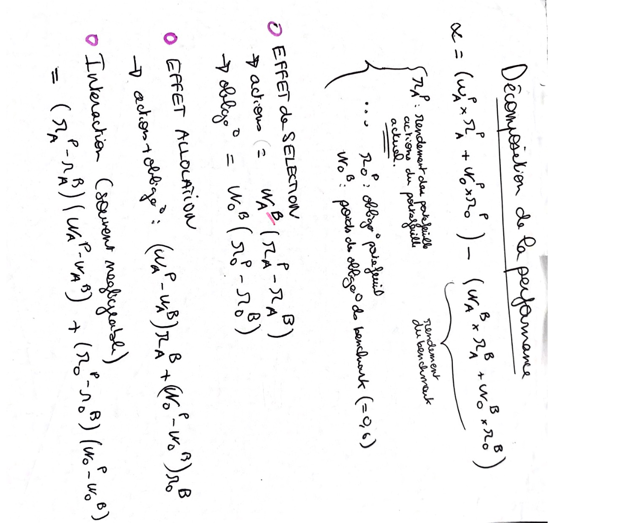

Evolution_new
Portfeuille: | Tactique |  | Global | Portfeuille: | Global |  | 1 year | Global | Portfeuille: | Stratégique |  | 1 year | Global | Portfeuille: | Tactique |  | 1 year | Global
Période: | 1 year |  | Stratégique | Période: | Since Inception |  | 3 year | Stratégique | Période: | Since Inception |  | 3 year | Stratégique | Période: | Since Inception |  | 3 year | Stratégique
 |  |  | Tactique |  |  |  | Since Inception | Tactique |  |  |  | Since Inception | Tactique |  |  |  | Since Inception | Tactique
Évolution de 1 000 $
 | Ratio positif |  | Ratio negatif |  | Portefeuille BNI-HEC Montréal |  | Portefeuille de Référence
1/7/19 | 0.00000 | 1/7/19 | 0.0000 | 9/12/24 | 1,000.00 $ | 9/12/24 | 1,000.00 $
1/8/19 | 0.00000 | 1/8/19 | 0.0000 | 9/13/24 | 1,002.43 $ | 9/13/24 | 1,002.45 $
1/9/19 | 0.00000 | 1/9/19 | -0.0001 | 9/16/24 | 1,006.14 $ | 9/16/24 | 1,006.27 $
1/10/19 | 0.00000 | 1/10/19 | -0.0001 | 9/17/24 | 1,004.44 $ | 9/17/24 | 1,004.50 $
1/11/19 | 0.00001 | 1/11/19 | 0.0000 | 9/18/24 | 1,002.08 $ | 9/18/24 | 1,002.07 $
1/14/19 | 0.00000 | 1/14/19 | 0.0000 | 9/19/24 | 1,007.77 $ | 9/19/24 | 1,007.80 $
1/15/19 | 0.00000 | 1/15/19 | -0.0001 | 9/20/24 | 1,007.03 $ | 9/20/24 | 1,007.11 $
1/16/19 | 0.00000 | 1/16/19 | -0.0001 | 9/23/24 | 1,007.19 $ | 9/23/24 | 1,007.29 $
1/17/19 | 0.00000 | 1/17/19 | 0.0000 | 9/24/24 | 1,006.23 $ | 9/24/24 | 1,006.27 $
1/18/19 | 0.00003 | 1/18/19 | 0.0000 | 9/25/24 | 1,003.78 $ | 9/25/24 | 1,003.75 $
1/21/19 | 0.00010 | 1/21/19 | 0.0000 | 9/26/24 | 1,007.55 $ | 9/26/24 | 1,007.45 $
1/22/19 | 0.00000 | 1/22/19 | 0.0000 | 9/27/24 | 1,012.08 $ | 9/27/24 | 1,012.09 $
1/23/19 | 0.00000 | 1/23/19 | -0.0001 | 9/30/24 | 1,011.67 $ | 9/30/24 | 1,011.73 $
1/24/19 | 0.00000 | 1/24/19 | -0.0002 | 10/1/24 | 1,010.88 $ | 10/1/24 | 1,011.09 $
1/25/19 | 0.00000 | 1/25/19 | 0.0000 | 10/2/24 | 1,007.94 $ | 10/2/24 | 1,007.97 $
1/28/19 | 0.00026 | 1/28/19 | 0.0000 | 10/3/24 | 1,004.80 $ | 10/3/24 | 1,004.54 $
1/29/19 | 0.00189 | 1/29/19 | 0.0000 | 10/4/24 | 1,005.99 $ | 10/4/24 | 1,004.09 $
1/30/19 | 0.00170 | 1/30/19 | 0.0000 | 10/7/24 | 1,003.36 $ | 10/7/24 | 1,001.66 $
1/31/19 | 0.00253 | 1/31/19 | 0.0000 | 10/8/24 | 1,006.01 $ | 10/8/24 | 1,003.48 $
2/1/19 | 0.00375 | 2/1/19 | 0.0000 | 10/9/24 | 1,009.94 $ | 10/9/24 | 1,006.19 $
2/4/19 | 0.00355 | 2/4/19 | 0.0000 | 10/10/24 | 1,011.61 $ | 10/10/24 | 1,008.05 $
2/5/19 | 0.00416 | 2/5/19 | 0.0000 | 10/11/24 | 1,015.89 $ | 10/11/24 | 1,011.74 $
2/6/19 | 0.00388 | 2/6/19 | 0.0000 | 10/15/24 | 1,016.44 $ | 10/15/24 | 1,012.56 $
2/7/19 | 0.00364 | 2/7/19 | 0.0000 | 10/16/24 | 1,019.20 $ | 10/16/24 | 1,015.56 $
2/8/19 | 0.00440 | 2/8/19 | 0.0000 | 10/17/24 | 1,019.75 $ | 10/17/24 | 1,015.35 $
2/11/19 | 0.00470 | 2/11/19 | 0.0000 | 10/18/24 | 1,022.88 $ | 10/18/24 | 1,018.18 $
2/12/19 | 0.00556 | 2/12/19 | 0.0000 | 10/21/24 | 1,018.10 $ | 10/21/24 | 1,012.55 $
2/13/19 | 0.00525 | 2/13/19 | 0.0000 | 10/22/24 | 1,017.73 $ | 10/22/24 | 1,012.48 $
2/14/19 | 0.00459 | 2/14/19 | 0.0000 | 10/23/24 | 1,012.97 $ | 10/23/24 | 1,008.38 $
2/15/19 | 0.00476 | 2/15/19 | 0.0000 | 10/24/24 | 1,014.89 $ | 10/24/24 | 1,010.13 $
2/19/19 | 0.00526 | 2/19/19 | 0.0000 | 10/25/24 | 1,015.03 $ | 10/25/24 | 1,009.77 $
2/20/19 | 0.00571 | 2/20/19 | 0.0000 | 10/28/24 | 1,015.82 $ | 10/28/24 | 1,010.11 $
2/21/19 | 0.00610 | 2/21/19 | 0.0000 | 10/29/24 | 1,016.38 $ | 10/29/24 | 1,010.28 $
2/22/19 | 0.00553 | 2/22/19 | 0.0000 | 10/30/24 | 1,014.58 $ | 10/30/24 | 1,009.05 $
2/25/19 | 0.00290 | 2/25/19 | 0.0000 | 10/31/24 | 1,010.74 $ | 10/31/24 | 1,007.84 $
2/26/19 | 0.00410 | 2/26/19 | 0.0000 | 11/1/24 | 1,011.52 $ | 11/1/24 | 1,007.42 $
2/27/19 | 0.00307 | 2/27/19 | 0.0000 | 11/4/24 | 1,011.09 $ | 11/4/24 | 1,008.02 $
2/28/19 | 0.00372 | 2/28/19 | 0.0000 | 11/5/24 | 1,015.06 $ | 11/5/24 | 1,011.34 $
3/1/19 | 0.00749 | 3/1/19 | 0.0000 | 11/6/24 | 1,022.45 $ | 11/6/24 | 1,014.96 $
3/4/19 | 0.00694 | 3/4/19 | 0.0000 | 11/7/24 | 1,028.71 $ | 11/7/24 | 1,021.77 $
3/5/19 | 0.00748 | 3/5/19 | 0.0000 | 11/8/24 | 1,031.23 $ | 11/8/24 | 1,023.74 $
3/6/19 | 0.00754 | 3/6/19 | 0.0000 | 11/11/24 | 1,030.94 $ | 11/11/24 | 1,023.40 $
3/7/19 | 0.00771 | 3/7/19 | 0.0000 | 11/12/24 | 1,026.77 $ | 11/12/24 | 1,019.06 $
3/8/19 | 0.00798 | 3/8/19 | 0.0000 | 11/13/24 | 1,026.01 $ | 11/13/24 | 1,018.03 $
3/11/19 | 0.00780 | 3/11/19 | 0.0000 | 11/14/24 | 1,027.34 $ | 11/14/24 | 1,019.54 $
3/12/19 | 0.00744 | 3/12/19 | 0.0000 | 11/15/24 | 1,024.01 $ | 11/15/24 | 1,016.57 $
3/13/19 | 0.00740 | 3/13/19 | 0.0000 | 11/18/24 | 1,024.71 $ | 11/18/24 | 1,017.31 $
3/14/19 | 0.00759 | 3/14/19 | 0.0000 | 11/19/24 | 1,021.96 $ | 11/19/24 | 1,014.37 $
3/15/19 | 0.00778 | 3/15/19 | 0.0000 | 11/20/24 | 1,019.86 $ | 11/20/24 | 1,012.08 $
3/18/19 | 0.00827 | 3/18/19 | 0.0000 | 11/21/24 | 1,017.14 $ | 11/21/24 | 1,008.87 $
...
 | Ratio positif
1/7/19
1/8/19
1/9/19
1/10/19
1/11/19
1/14/19
1/15/19
1/16/19
1/17/19
1/18/19
1/21/19
1/22/19
1/23/19
1/24/19
1/25/19
1/28/19
1/29/19
1/30/19
1/31/19
2/1/19
2/4/19
2/5/19
2/6/19
2/7/19
2/8/19
2/11/19
2/12/19
2/13/19
2/14/19
2/15/19
2/19/19
2/20/19
2/21/19
2/22/19
2/25/19
2/26/19
2/27/19
2/28/19
3/1/19
3/4/19
3/5/19
3/6/19
3/7/19
3/8/19
3/11/19
3/12/19
3/13/19
3/14/19
3/15/19
3/18/19
...
 | Ratio positif | Ratio négatif | Portefeuille BNI-HEC Montréal | Portefeuille de Référence
1/7/19 | 0.0000 | 0.0000 | 1,000.00 $ | 1,000.00 $
1/8/19 | 0.0000 | 0.0000 | 1,001.01 $ | 1,001.01 $
1/9/19 | 0.0000 | 0.0000 | 1,003.72 $ | 1,003.69 $
1/10/19 | 0.0001 | 0.0000 | 1,006.77 $ | 1,006.71 $
1/11/19 | 0.0000 | 0.0000 | 1,007.94 $ | 1,007.90 $
1/14/19 | 0.0000 | 0.0000 | 1,006.79 $ | 1,006.76 $
1/15/19 | 0.0001 | 0.0000 | 1,009.10 $ | 1,009.04 $
1/16/19 | 0.0001 | 0.0000 | 1,010.01 $ | 1,009.90 $
1/17/19 | 0.0002 | 0.0000 | 1,013.45 $ | 1,013.29 $
1/18/19 | 0.0003 | 0.0000 | 1,016.13 $ | 1,015.87 $
1/21/19 | 0.0002 | 0.0000 | 1,016.57 $ | 1,016.35 $
1/22/19 | 0.0001 | 0.0000 | 1,015.73 $ | 1,015.62 $
1/23/19 | 0.0001 | 0.0000 | 1,015.99 $ | 1,015.85 $
1/24/19 | 0.0002 | 0.0000 | 1,019.29 $ | 1,019.13 $
1/25/19 | 0.0002 | 0.0000 | 1,018.99 $ | 1,018.78 $
1/28/19 | 0.0002 | 0.0000 | 1,017.14 $ | 1,016.96 $
1/29/19 | 0.0002 | 0.0000 | 1,020.02 $ | 1,019.81 $
1/30/19 | 0.0003 | 0.0000 | 1,021.55 $ | 1,021.30 $
1/31/19 | 0.0002 | 0.0000 | 1,027.80 $ | 1,027.58 $
2/1/19 | 0.0002 | 0.0000 | 1,024.47 $ | 1,024.29 $
2/4/19 | 0.0003 | 0.0000 | 1,027.18 $ | 1,026.92 $
2/5/19 | 0.0003 | 0.0000 | 1,031.19 $ | 1,030.85 $
2/6/19 | 0.0003 | 0.0000 | 1,032.03 $ | 1,031.72 $
2/7/19 | 0.0002 | 0.0000 | 1,032.95 $ | 1,032.72 $
2/8/19 | 0.0002 | 0.0000 | 1,029.64 $ | 1,029.44 $
2/11/19 | 0.0002 | 0.0000 | 1,030.12 $ | 1,029.95 $
2/12/19 | 0.0003 | 0.0000 | 1,031.81 $ | 1,031.55 $
2/13/19 | 0.0003 | 0.0000 | 1,031.17 $ | 1,030.90 $
2/14/19 | 0.0002 | 0.0000 | 1,035.75 $ | 1,035.50 $
2/15/19 | 0.0003 | 0.0000 | 1,039.28 $ | 1,038.94 $
2/19/19 | 0.0004 | 0.0000 | 1,040.65 $ | 1,040.27 $
2/20/19 | 0.0004 | 0.0000 | 1,040.29 $ | 1,039.90 $
2/21/19 | 0.0004 | 0.0000 | 1,040.61 $ | 1,040.16 $
2/22/19 | 0.0004 | 0.0000 | 1,039.30 $ | 1,038.87 $
2/25/19 | 0.0005 | 0.0000 | 1,041.24 $ | 1,040.73 $
2/26/19 | 0.0004 | 0.0000 | 1,042.56 $ | 1,042.11 $
2/27/19 | 0.0005 | 0.0000 | 1,040.66 $ | 1,040.21 $
2/28/19 | 0.0004 | 0.0000 | 1,040.35 $ | 1,039.96 $
3/1/19 | 0.0006 | 0.0000 | 1,045.36 $ | 1,044.77 $
3/4/19 | 0.0005 | 0.0000 | 1,046.09 $ | 1,045.60 $
3/5/19 | 0.0006 | 0.0000 | 1,048.39 $ | 1,047.83 $
3/6/19 | 0.0005 | 0.0000 | 1,051.65 $ | 1,051.20 $
3/7/19 | 0.0003 | 0.0000 | 1,050.47 $ | 1,050.20 $
3/8/19 | 0.0002 | 0.0000 | 1,047.61 $ | 1,047.42 $
3/11/19 | 0.0003 | 0.0000 | 1,053.03 $ | 1,052.71 $
3/12/19 | 0.0003 | 0.0000 | 1,053.77 $ | 1,053.47 $
3/13/19 | 0.0003 | 0.0000 | 1,054.20 $ | 1,053.88 $
3/14/19 | 0.0003 | 0.0000 | 1,053.97 $ | 1,053.65 $
3/15/19 | 0.0004 | 0.0000 | 1,058.73 $ | 1,058.35 $
3/18/19 | 0.0005 | 0.0000 | 1,062.16 $ | 1,061.69 $
...
 | Ratio positif | Ratio négatif | Portefeuille BNI-HEC Montréal | Portefeuille de Référence
1/6/20 | 0.0000 | -0.0029 | 999.76 $ | 1,002.63 $
1/7/20 | 0.0000 | -0.0034 | 999.62 $ | 1,002.98 $
1/8/20 | 0.0000 | -0.0036 | 999.31 $ | 1,002.92 $
1/9/20 | 0.0000 | -0.0045 | 1,002.21 $ | 1,006.68 $
1/10/20 | 0.0000 | -0.0045 | 1,002.38 $ | 1,006.84 $
1/13/20 | 0.0000 | -0.0045 | 1,004.78 $ | 1,009.28 $
1/14/20 | 0.0000 | -0.0045 | 1,005.77 $ | 1,010.28 $
1/15/20 | 0.0000 | -0.0045 | 1,007.83 $ | 1,012.35 $
1/16/20 | 0.0000 | -0.0046 | 1,008.97 $ | 1,013.53 $
1/17/20 | 0.0000 | -0.0046 | 1,010.84 $ | 1,015.41 $
1/20/20 | 0.0000 | -0.0046 | 1,011.45 $ | 1,016.03 $
1/21/20 | 0.0000 | -0.0046 | 1,011.89 $ | 1,016.47 $
1/22/20 | 0.0000 | -0.0046 | 1,015.50 $ | 1,020.13 $
1/23/20 | 0.0000 | -0.0046 | 1,017.54 $ | 1,022.17 $
1/24/20 | 0.0000 | -0.0046 | 1,017.69 $ | 1,022.29 $
1/27/20 | 0.0000 | -0.0045 | 1,013.66 $ | 1,018.13 $
1/28/20 | 0.0000 | -0.0046 | 1,012.63 $ | 1,017.20 $
1/29/20 | 0.0000 | -0.0046 | 1,016.53 $ | 1,021.13 $
1/30/20 | 0.0000 | -0.0046 | 1,015.97 $ | 1,020.55 $
1/31/20 | 0.0000 | -0.0044 | 1,012.86 $ | 1,017.31 $
2/3/20 | 0.0000 | -0.0046 | 1,016.95 $ | 1,021.51 $
2/4/20 | 0.0000 | -0.0048 | 1,020.33 $ | 1,025.09 $
2/5/20 | 0.0000 | -0.0048 | 1,022.00 $ | 1,026.83 $
2/6/20 | 0.0000 | -0.0049 | 1,024.79 $ | 1,029.64 $
2/7/20 | 0.0000 | -0.0048 | 1,024.38 $ | 1,029.20 $
2/10/20 | 0.0000 | -0.0049 | 1,028.22 $ | 1,033.09 $
2/11/20 | 0.0000 | -0.0049 | 1,027.00 $ | 1,031.90 $
2/12/20 | 0.0000 | -0.0049 | 1,026.96 $ | 1,031.87 $
2/13/20 | 0.0000 | -0.0049 | 1,025.72 $ | 1,030.60 $
2/14/20 | 0.0000 | -0.0049 | 1,027.22 $ | 1,032.10 $
2/18/20 | 0.0000 | -0.0049 | 1,027.71 $ | 1,032.58 $
2/19/20 | 0.0000 | -0.0049 | 1,028.94 $ | 1,033.83 $
2/20/20 | 0.0000 | -0.0049 | 1,029.34 $ | 1,034.19 $
2/21/20 | 0.0000 | -0.0048 | 1,027.66 $ | 1,032.50 $
2/24/20 | 0.0000 | -0.0045 | 1,017.68 $ | 1,022.23 $
2/25/20 | 0.0000 | -0.0043 | 1,008.07 $ | 1,012.33 $
2/26/20 | 0.0000 | -0.0043 | 1,004.93 $ | 1,009.25 $
2/27/20 | 0.0000 | -0.0038 | 995.53 $ | 999.36 $
2/28/20 | 0.0000 | -0.0036 | 992.30 $ | 995.85 $
3/2/20 | 0.0000 | -0.0042 | 1,000.96 $ | 1,005.18 $
3/3/20 | 0.0000 | -0.0038 | 1,000.98 $ | 1,004.77 $
3/4/20 | 0.0000 | -0.0047 | 1,014.57 $ | 1,019.28 $
3/5/20 | 0.0000 | -0.0041 | 1,011.22 $ | 1,015.30 $
3/6/20 | 0.0000 | -0.0034 | 1,009.67 $ | 1,013.03 $
3/9/20 | 0.0000 | -0.0007 | 982.06 $ | 982.76 $
3/10/20 | 0.0000 | -0.0031 | 996.56 $ | 999.66 $
3/11/20 | 0.0000 | -0.0016 | 970.38 $ | 971.95 $
3/12/20 | 0.0019 | 0.0000 | 907.52 $ | 905.65 $
3/13/20 | 0.0000 | -0.0021 | 948.13 $ | 950.19 $
3/16/20 | 0.0015 | 0.0000 | 891.54 $ | 890.06 $
...

Données |  |  |  | Données |  |  |  |  | Données |  |  |  |  | Données

Paramètres |  |  |  | Paramètres |  |  |  |  | Paramètres |  |  |  |  | Paramètres
Colonne de la période : |  | AB |  | Colonne de la période : |  | A |  |  | Colonne de la période : |  | A |  |  | Colonne de la période : |  | A | Date de début:
Nombres de lignes : |  | 253 |  | Nombres de lignes : |  | 1675 |  |  | Nombres de lignes : |  | 1675 |  |  | Nombres de lignes : |  | 1675 | Ligne de début : | 252
Offset données de ptf : |  | 1 |  | Offset données de ptf : |  | 3 |  |  | Offset données de ptf : |  | 2 |  |  | Offset données de ptf : |  | 1
Offset données de référence : |  | 4 |  | Offset données de référence : |  | 5 |  |  | Offset données de référence : |  | 5 |  |  | Offset données de référence : |  | 4
Offset ratio (+) : |  | 5 |  | Offset ratio (+) : |  | 8 |  |  | Offset ratio (+) : |  | 7 |  |  | Offset ratio (+) : |  | 6
Offset ratio (-) : |  | 8 |  | Offset ratio (-) : |  | 11 |  |  | Offset ratio (-) : |  | 10 |  |  | Offset ratio (-) : |  | 9
...

Evolution
...
+ 8,23%
+ 3,6%
...
+ 2,9%
Alpha YTD : 71 bps

Allocation stratégique

Allocation Tactiques
...

Décomposition (T1)
...
allocation
...
+

=
Sélectivité Actions
Sélectivité Obligations
Sélectivité Allocation
Interaction
Total
+
+
+

Allocation
Sélectivité Actions
Sélectivité Obligations

+8,3 bps

Décomposition (S1)
...
allocation

+

=
Sélectivité Actions
Sélectivité Obligations
Sélectivité Allocation
Interaction
Total
+
+
+

Allocation
Sélectivité Actions
Sélectivité Obligations

Déviation des actifs

+8,3 bps

Décomposition RA (T)
...
+

=
Sélectivité Actions
Sélectivité Obligations
Sélectivité Allocation
Interaction
Total
+
+
+

Allocation
Sélectivité Actions
Sélectivité Obligations

+8,3 bps

Décomposition (archive)
...
 | Stratégique depuis derniere allocation

+

Déviations Obligations
+
Déviations Actions
+
Allocation
+
=
Déviations Obligations
Déviations Actions
+
+
Allocation
=

Allocation
Déviations Actions
Déviations Obligations

Allocation
Déviations Actions
Déviations Obligations

Déviation des actifs

Global depuis derniere tactique

Sélection Obligations
Sélection Actions
Allocation
+
+
+
=

Déviation des actifs
Allocation
Sélection Actions
Sélection Obligations
-0,2 bps
-3,7 bps
+8,3 bps

 |  | Tactique depuis derniere semaine

Global depuis une semaine | Global depuis une semaine

 | Stratégique depuis derniere semaine

Sélection Obligations
Sélection Actions
Allocation
+
+
+
=
Sélection Obligations
Sélection Actions
Allocation
+
+
+
=
Sélection Obligations
Sélection Actions
Allocation
+
+
+
=

+
+8,3 bps
Allocation
Sélection Actions
Sélection Obligations
Allocation
Sélection Actions
Sélection Obligations

Allocation
Sélection Actions
Sélection Obligations

